H1
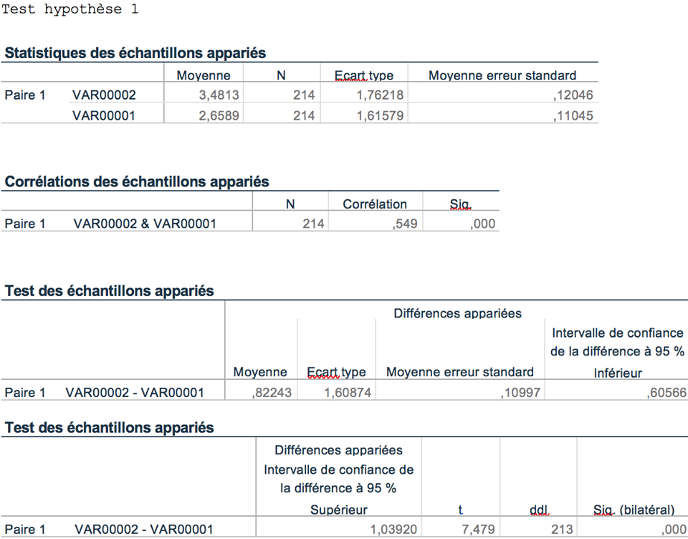
Hypothèse 1 : Une TDL à la hausse sera perçue comme plus éthique (EPC) lorsque la marque bénéficie d'un EWOM positif

Analyse via SPSS

H3 Vérification
Hypothèse 3 : Pour un prix donné, l'injustice ressentie par le consommateur face à une TDL à la hausse sera moindre si le prix incluant la TDL à la hausse est inférieur au CAP du consommateur

Je trouve le nouveau prix acceptable | Je trouve le nouveau prix acceptable
2 | 2
2 | 2
5 | 1
2 | 2
2 | 2
5 | 2
6 | 4 | Analyse via SPSS
6 | 3
3 | 3 | Vérification H3 avec prix acceptable
4 | 4
1 | 1
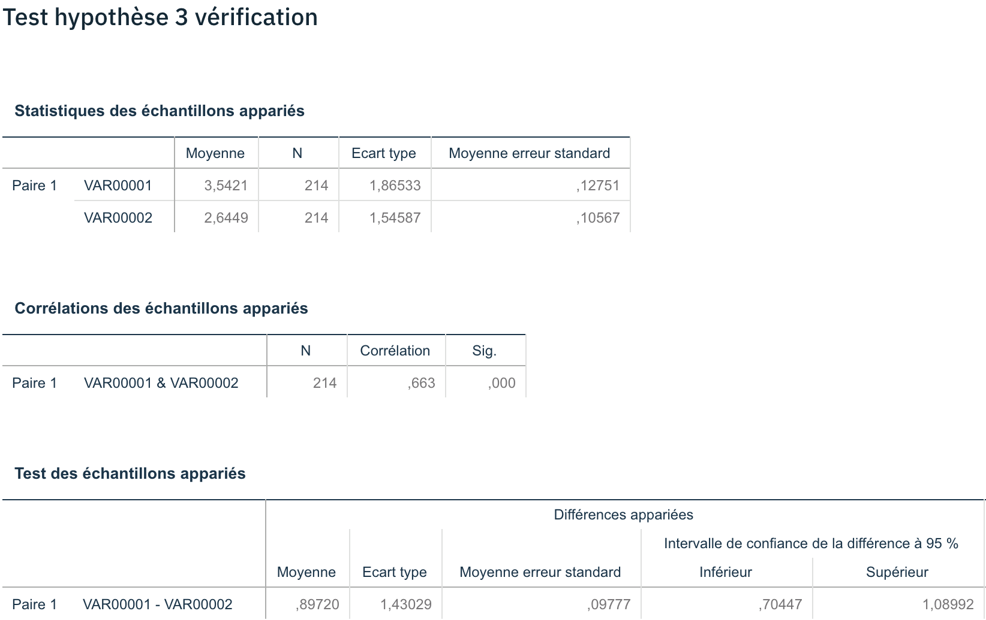
6 | 5
3 | 3
1 | 1
5 | 5
4 | 1
2 | 1
2 | 2
5 | 5
5 | 3
3 | 3
6 | 5
4 | 4
1 | 4
6 | 6
2 | 1
6 | 6
5 | 2
6 | 2
1 | 1
4 | 4
5 | 5
7 | 6
6 | 1
3 | 3
2 | 2
6 | 3
2 | 1
1 | 1
3 | 2
5 | 4
4 | 3
4 | 1
4 | 4
2 | 2
5 | 5
2 | 2
3 | 2
1 | 1
5 | 2
7 | 3
2 | 2
6 | 3
1 | 1
6 | 4
4 | 4
1 | 1
1 | 1
5 | 5
1 | 1
5 | 2
4 | 2
3 | 2
6 | 5
1 | 1
6 | 2
3 | 1
3 | 2
1 | 1
2 | 2
1 | 1
1 | 1
6 | 1
3 | 1
5 | 5
3 | 2
1 | 1
3 | 2
1 | 1
7 | 6
4 | 2
1 | 1
1 | 1
1 | 1
3 | 3
5 | 3
5 | 3
3 | 3
2 | 2
4 | 3
3 | 3
1 | 1
5 | 5
4 | 4
1 | 4
7 | 6
4 | 3
1 | 1
3 | 5
1 | 1
4 | 2
4 | 3
5 | 5
5 | 3
4 | 2
3 | 1
1 | 1
4 | 2
1 | 1
1 | 1
2 | 1
2 | 2
1 | 1
3 | 2
3 | 1
5 | 2
5 | 3
1 | 2
7 | 5
4 | 3
2 | 1
3 | 2
7 | 6
4 | 4
1 | 1
4 | 5
5 | 3
5 | 4
7 | 7
2 | 2
7 | 6
5 | 3
5 | 6
1 | 1
5 | 4
1 | 1
3 | 3
6 | 5
1 | 1
3 | 1
6 | 2
5 | 5
4 | 5
1 | 1
5 | 4
4 | 1
5 | 2
4 | 4
5 | 2
1 | 1
3 | 4
4 | 3
5 | 3
4 | 3
3 | 3
2 | 2
1 | 1
1 | 5
1 | 1
3 | 2
5 | 5
4 | 3
4 | 4
1 | 1
5 | 3
2 | 2
1 | 1
1 | 1
4 | 1
3 | 4
6 | 6
2 | 2
2 | 2
4 | 4
5 | 3
1 | 1
5 | 4
5 | 3
5 | 5
3 | 3
2 | 2
7 | 5
6 | 3
6 | 1
2 | 1
1 | 2
6 | 4
3 | 1
4 | 4
5 | 1
1 | 1
3 | 1
6 | 2
4 | 3
2 | 2
6 | 4
5 | 4
5 | 2
1 | 1
5 | 2
4 | 4
2 | 2
7 | 4
1 | 1
6 | 6
1 | 1
4 | 3
5 | 5
6 | 4
4 | 3
3 | 1
5 | 2
3 | 1
7 | 1

H7
Hypothèse 7 : La TDL à la hausse sera perçue comme étant plus éthique si le consommateur est attaché à la marque pratiquant cette TDL à la hausse

Je trouve que ce nouveau prix est juste | Je trouve que le nouveau prix est juste
1 | 3
1 | 2
1 | 1
2 | 2
2 | 2 | Anlyse via SPSS
2 | 4
3 | 4
2 | 3
1 | 4
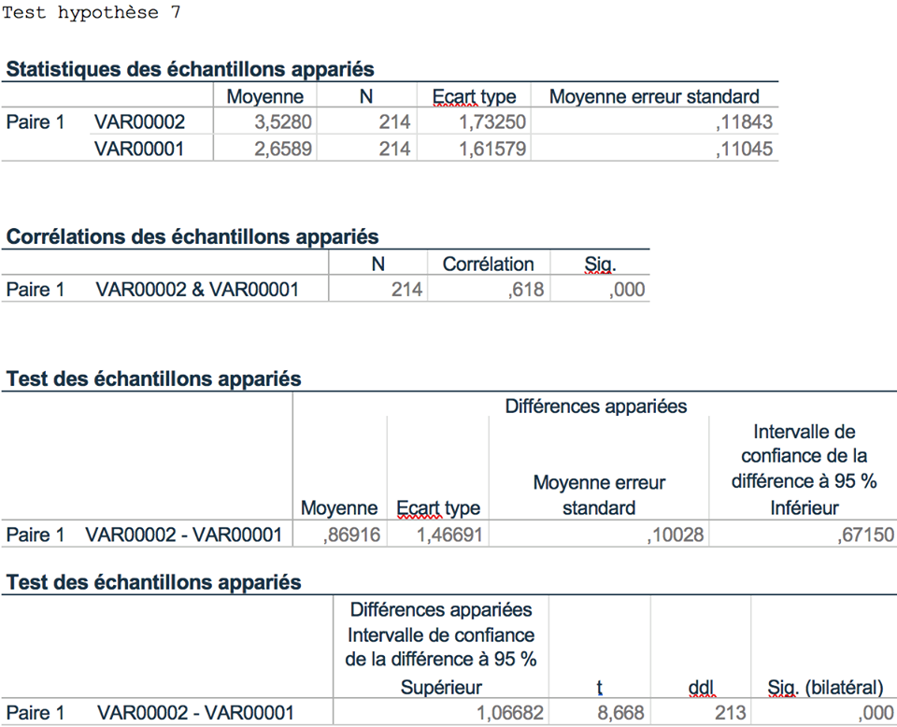
6 | 6
1 | 2
2 | 3
3 | 5
1 | 1
5 | 4
3 | 4
4 | 6
5 | 6
5 | 5
2 | 2
1 | 2
2 | 6
2 | 2
1 | 4
5 | 5
1 | 3
3 | 5
1 | 4
1 | 5
1 | 3
1 | 4
4 | 2
2 | 3
1 | 1
2 | 5
3 | 3
3 | 4
1 | 2
1 | 1
3 | 4
3 | 5
2 | 4
3 | 5
4 | 4
1 | 3
1 | 4
5 | 4
4 | 4
4 | 3
5 | 5
7 | 7
4 | 5
4 | 4
1 | 6
4 | 5
2 | 4
4 | 4
1 | 4
3 | 5
1 | 1
2 | 2
4 | 4
3 | 3
4 | 5
1 | 1
4 | 5
3 | 4
2 | 5
1 | 1
2 | 2
2 | 2
1 | 1
1 | 1
1 | 1
1 | 1
2 | 2
1 | 3
2 | 3
1 | 1
5 | 7
1 | 2
3 | 2
1 | 1
1 | 1
2 | 4
3 | 3
5 | 4
2 | 3
3 | 3
1 | 1
2 | 4
1 | 1
3 | 4
2 | 3
7 | 7
5 | 7
5 | 5
1 | 3
4 | 4
2 | 3
2 | 4
3 | 2
2 | 3
3 | 6
1 | 2
5 | 4
3 | 1
2 | 2
1 | 2
1 | 7
1 | 1
1 | 1
1 | 1
1 | 4
1 | 1
2 | 2
4 | 4
3 | 2
5 | 5
3 | 3
1 | 2
3 | 3
6 | 7
1 | 3
1 | 1
4 | 6
3 | 5
3 | 5
1 | 7
1 | 1
4 | 6
1 | 4
3 | 3
6 | 5
4 | 6
7 | 7
2 | 3
6 | 6
4 | 6
3 | 5
2 | 2
5 | 6
2 | 2
1 | 1
5 | 5
4 | 5
2 | 5
2 | 5
5 | 6
1 | 1
3 | 5
3 | 3
4 | 5
2 | 5
3 | 6
4 | 4
1 | 1
1 | 5
1 | 1
3 | 3
4 | 5
2 | 3
1 | 3
6 | 5
4 | 4
2 | 2
1 | 2
1 | 1
1 | 1
5 | 6
2 | 3
1 | 3
2 | 2
5 | 4
4 | 3
2 | 4
4 | 4
1 | 1
4 | 6
3 | 3
1 | 2
1 | 4
1 | 4
1 | 1
1 | 1
3 | 6
5 | 4
1 | 1
2 | 4
7 | 1
4 | 5
2 | 3
3 | 5
1 | 1
2 | 2
4 | 4
4 | 5
5 | 5
1 | 2
6 | 5
4 | 6
1 | 2
3 | 5
1 | 2
6 | 6
5 | 1
6 | 6
5 | 5
3 | 5
4 | 4
2 | 3
3 | 4
1 | 3
1 | 7

H9
Hypothèse 9 : Une marque justifiant sa tarification dynamique à la hausse sera perçue comme pratiquant un prix plus éthique que si cette dernière ne donnait pas de justifications à cette augmentation de prix

Je trouve que ce nouveau prix est juste | Si la marque justifiait cette augmentation de prix par quelques explications, je trouverais ce nouveau prix juste
1 | 2
1 | 4
1 | 4
2 | 5
2 | 2
2 | 4
3 | 6
2 | 7 | Analyse via SPSS
1 | 6
6 | 6
1 | 4
2 | 6
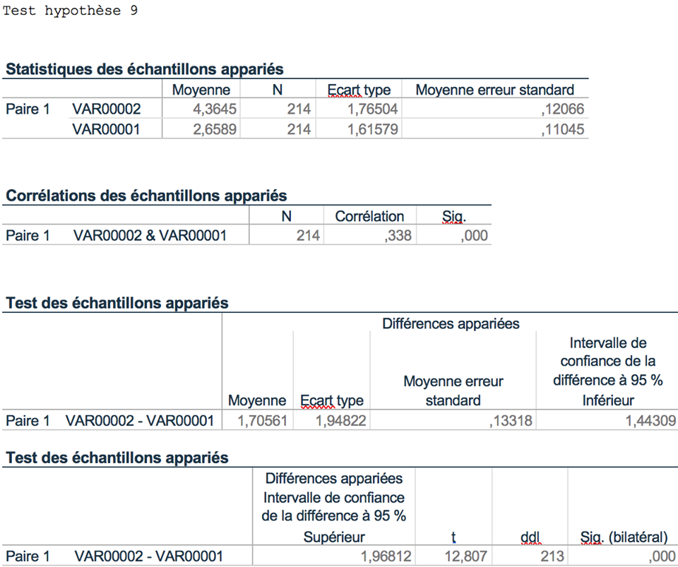
3 | 6
1 | 1
5 | 4
3 | 4
4 | 7
5 | 5
5 | 5
2 | 6
1 | 4
2 | 4
2 | 5
1 | 7
5 | 6
1 | 6
3 | 6
1 | 3
1 | 5
1 | 2
1 | 5
4 | 2
2 | 4
1 | 5
2 | 6
3 | 4
3 | 6
1 | 5
1 | 1
3 | 4
3 | 3
2 | 4
3 | 6
4 | 5
1 | 4
1 | 5
5 | 5
4 | 5
4 | 7
5 | 5
7 | 7
4 | 3
4 | 4
1 | 3
4 | 6
2 | 5
4 | 4
1 | 4
3 | 7
1 | 4
2 | 1
4 | 6
3 | 2
4 | 6
1 | 4
4 | 5
3 | 5
2 | 6
1 | 1
2 | 2
2 | 3
1 | 7
1 | 1
1 | 1
1 | 1
2 | 2
1 | 5
2 | 3
1 | 2
5 | 6
1 | 2
3 | 3
1 | 1
1 | 3
2 | 5
3 | 5
5 | 4
2 | 5
3 | 4
1 | 5
2 | 6
1 | 1
3 | 5
2 | 4
7 | 1
5 | 6
5 | 5
1 | 3
4 | 4
2 | 2
2 | 6
3 | 5
2 | 1
3 | 6
1 | 4
5 | 6
3 | 3
2 | 4
1 | 7
1 | 2
1 | 5
1 | 6
1 | 4
1 | 5
1 | 1
2 | 4
4 | 6
3 | 2
5 | 7
3 | 3
1 | 3
3 | 4
6 | 7
1 | 4
1 | 1
4 | 6
3 | 5
3 | 6
1 | 7
1 | 5
4 | 7
1 | 4
3 | 2
6 | 6
4 | 5
7 | 1
2 | 3
6 | 6
4 | 6
3 | 6
2 | 2
5 | 5
2 | 5
1 | 1
5 | 6
4 | 5
2 | 5
2 | 6
5 | 6
1 | 6
3 | 5
3 | 2
4 | 5
2 | 4
3 | 6
4 | 5
1 | 5
1 | 7
1 | 1
3 | 3
4 | 5
2 | 3
1 | 3
6 | 7
4 | 6
2 | 2
1 | 3
1 | 2
1 | 4
5 | 6
2 | 6
1 | 2
2 | 2
5 | 5
4 | 4
2 | 4
4 | 6
1 | 5
4 | 7
3 | 4
1 | 4
1 | 7
1 | 6
1 | 1
1 | 1
3 | 7
5 | 5
1 | 5
2 | 4
7 | 1
4 | 5
2 | 3
3 | 6
1 | 1
2 | 3
4 | 6
4 | 5
5 | 6
1 | 5
6 | 6
4 | 4
1 | 4
3 | 3
1 | 1
6 | 6
5 | 7
6 | 6
5 | 5
3 | 5
4 | 6
2 | 4
3 | 5
1 | 4
1 | 7

